3
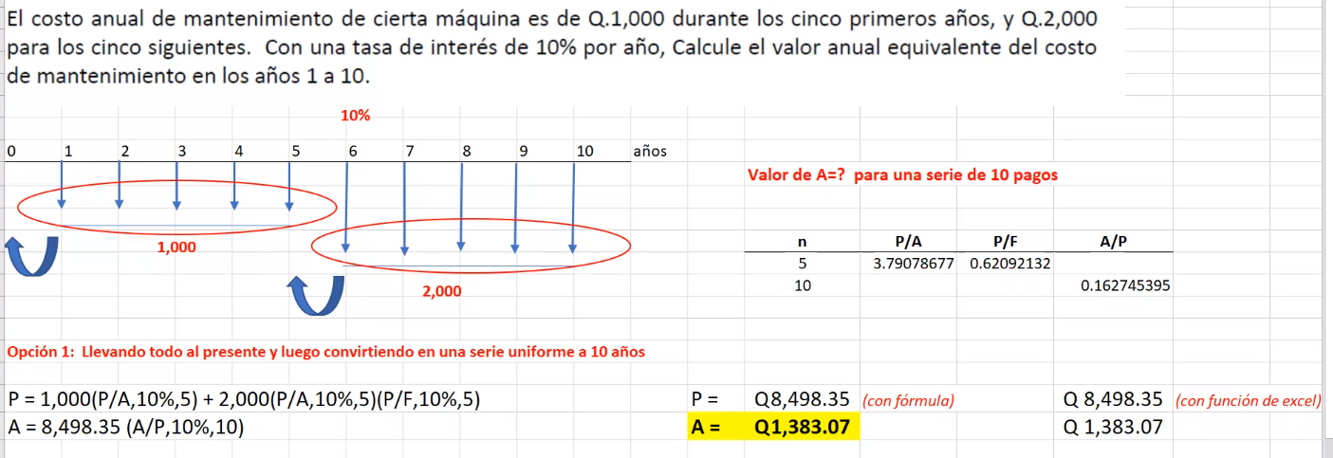

6
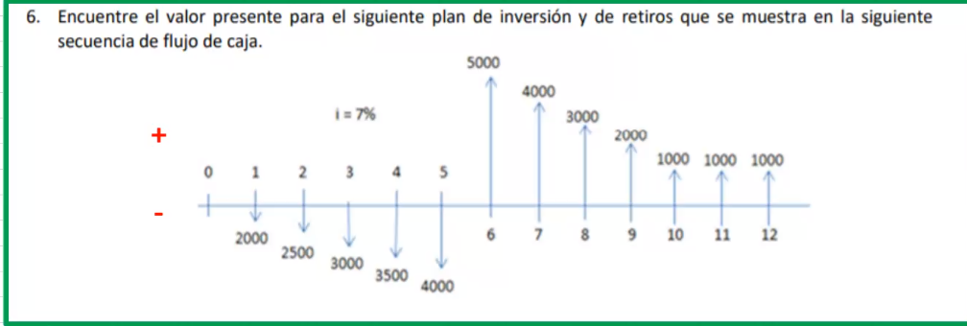
A = 5,000
G = -1,000
Año | FNE | P
1 | -2000 | -Q1,869.16
2 | -2500 | -Q2,183.60
3 | -3000 | -Q2,448.89
4 | -3500 | -Q2,670.13
5 | -4000 | -Q2,851.94
A = 1,000
6 | 5000 | Q3,331.71
7 | 4000 | Q2,491.00
8 | 3000 | Q1,746.03
9 | 2000 | Q1,087.87
10 | 1000 | Q508.35
11 | 1000 | Q475.09
12 | 1000 | Q444.01
A = 2000
 |  | -Q1,939.67
G = 500

